Prosessi
aloita tästä
YRITYSKONTAKTIT

PERUSTIEDOT

ALKUHAASTETTELUT

ALUSTAVAT IDEAT

ALUSTAVA MARKKINAKARTOITUS

TYÖPAJA-ASIANTUNTIJAPANEELI

JALOSTUNUT IDEA

SPESIFI MARKKINAKARTOITUS
FOKUSRYHMÄKYSELY

TUOTEKONSEPTOINTI-ASIANTUNTIJAPANEELI

TUOTEKEHITYS

TIEDONKERUU

KOHDERYHMÄ MAISTATUS
TUOTETESTAUS- VARIAATIOT

YRITYSKONTAKTIT

YRITYSKONTAKTIT

Spesifi markkinakartoitus
tuote | kipaileva tuote | pakkausmuoto | kuva pakkauksesta | tuotesisältö | mielikuva | hinta | myyntipaikka
makuöljysarja | Lanfranchi: oliiviöljy-sitruuna | lasipullo: 250 ml |  | oliivi-, sitruunaöljy | laadukas, pirteä, keskihintainen | 16,76 €/L | Citymarket, K-market
 | Lanfranchi: oliiviöljy-valkosipuli | lasipullo: 250 ml |  | oliiviöljy, valkosipuliuute | laadukas, itämainen, keskihintainen | 16,88 €/ L | Citymarket, K-market
 | Lanfranchi: auringonkukkaöljy-chili | lasipullo: 250 ml |  | auringonkukkaöljy,chilipippurin luonnonuute | laadukas, itämainen, tulinen, keskihintainen | 11,40- 16,88 €/L | Citymarket, K-market, Prisma
 | Cyprus Manor: extra virgin oliiviöljy- sitruuna | lasipullo: 250 ml |  | oliivöljy, sitruuna | perinteinen laadukasmerkki, pirteä | 17,32 €/L | Citymarket
 | Cyprus Manor: extra virgin oliiviöljy- valkosipuli | lasipullo: 250 ml |  | oliiviöljy, valkosipuli | perinteinen laadukasmerkki, voimakas valkosipuli | 17,96 €/L | Citymarket
 | Cyprus Manor: extra virgin oliiviöljy- basilika | lasipullo: 250 ml |  | oliiviöljy, basilika | perinteinen laadukasmerkki, pastan seuraan, yrttinen | 17,96 €/L | Citymarket
 | SACLA: extra virgin oliiviöljy- sitruuna | lasipullo: 250 ml |  | oliiviöljy, sitruuna | mielikuva italiasta, raikkaan laadukas | 18,6- 19,56 €/L | Citymarket, Prisma
 | SACLA: extra virgin oliiviöljy- valkosipuli | lasipullo: 250 ml |  | oliiviöljy, valkosipuli | mielikuva italiasta, raikkaan laadukas, miedon valkosipulinen | 18,6- 19,56 €/L | Citymarket, Prisma
 | BORGES: oliviiöljy- basilika | lasipullo: 200 ml |  | oliivöljy, basilika, suola | huippulaatuinen, pohjalla oikeaa basilikaa, luonnolliset maut | 24,45- 25,15 €/L | Citymarket, Prisma, Valintatalo
 | BORGES: oliviiöljy- 4 pippuria | lasipullo: 200 ml |  | oliiviöljy, valko-, musta-, punapippuri, Szechwan pippuri | huippulaatuinen, pohjalla oikeaa pippuria, luonnolliset maut | 24,45- 25,15 €/L | Citymarket, Prisma, Valintatalo
 | BORGES: oliviiöljy- sitruunan kuori | lasipullo: 200 ml |  | oliivöljy, sitruunan kuori | huippulaatuinen, pohjalla oikeaa sitruunan kuorta, luonnolliset maut | 24,45 €/L | Citymarket, Prisma, Valintatalo
 | CASA RINALDI: ext. virg. oliiviöljy-sitruuna | lasipullo: 250 ml |  | oliivöljy, sitruuna | näyttää laadukkaalta, panostettu ulkonäköön, moderni printti, raikkaan sitruunainen | 16,76 €/L | Prisma, S-market
 | CASA RINALDI: ext. virg. oliiviöljy-chili | lasipullo: 250 ml |  | oliivöljy, chili | näyttää laadukkaalta, panostettu ulkonäköön, moderni printti, savuisen chilinen | 16,76 €/L | Prisma, S-market
 | CASA RINALDI: ext. virg. oliiviöljy-valkosipuli | lasipullo: 250 ml |  | oliiviöljy, valkosipuli | näyttää laadukkaalta, panostettu ulkonäköön, moderni printti, voimakkaan valkosipulinen | 16,76 €/L | Prisma, S-market
 | CASA RINALDI: ext. virg. oliiviöljy-basilika | lasipullo: 250 ml |  | oliiviöljy, basilika, suola | näyttää laadukkaalta, panostettu ulkonäköön, moderni printti, miellyttävän yrttinen | 16,76 €/L | Prisma, S-market
 | Al´fez, spicy lemon tagine paste | lasipurkki: 100g | 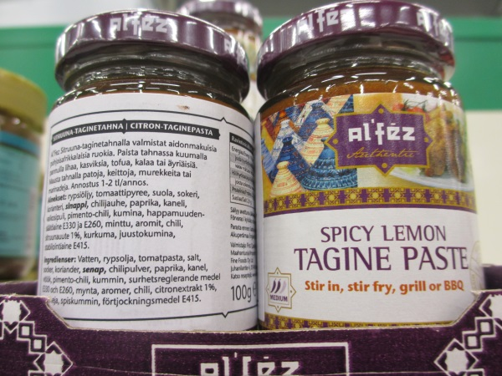 | rypsiöljy, tomaattipyree, suola, sokeri, korianteri, sinappi, chili, paprika, kaneli, valkosipuli, pimento- chili, kumina, happamuudensäätöaine (E 330, E 260), minttu, aromit, sitruunauute, kurkuma, juustokumina, säilöntäaine (E 415) | koristelu ja printti viittaa lähi-itään, itämainen, intensiivisen makuinen, laadukas | 28,60 €/kg | Prisma
 | Al´fez, harissa paste | lasipurkki: 100g | 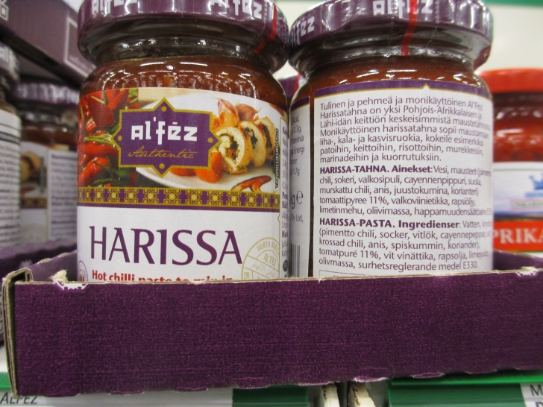 | vesi, pimento-chili, sokeri, valkosipuli, cayennepippuri, suola, chili, anis, juustokumina, korianteri, tomaattipyree, valkoviinietikka, rapsiöljy,limetinmehu, oliivimassa, happamuudensäätöaine ( E 330) | intenssiivisen värinen, itämainen, laadukas | 29,20 €/kg | Prisma
 | Spicy up!, tom yam- tahna | lasipurkki: 100g | 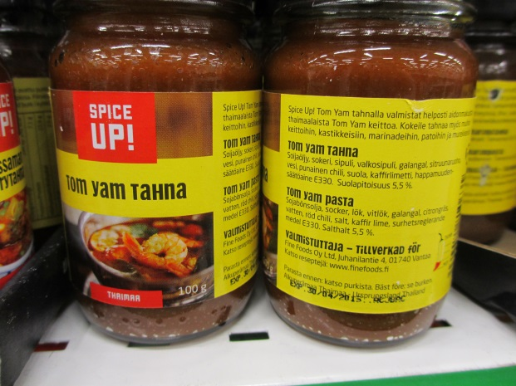 | soijaöljy, sokeri, sipuli, galangal, sitruunaruoho, vesi, punainen chili, suola, kaffirlimetti, happamuudensäätöaine ( E 330) | kelpo tuote muttei erityisen laadukas, tusinatavaraa | 19,17 €/kg | Citymarket, Prisma
 | Arla, ruokakerma härälle laktoositon | Tetra-Pak: 2 dl | 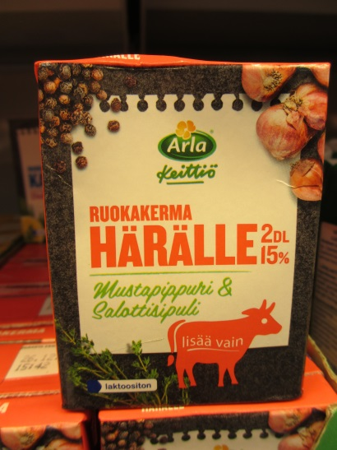 | kerma, saloottisipuli, muunnettu maissitärkkelys, suola, stabilointiaineet (E 471, E 466), mustapippuri, mausteuutteet, timjami, luontaiset aromit | arkipäiväinen, tuttua ja turvallista käyttää ei kuitenkaan välttämättä yllättävä makuelämys, perinteiset maut, helppoa kokkausta haluaville | 8,95 €/L | Citymarket, Prisma, K- market, Valintatalo
 | Arla, ruokakerma kanalle laktoositon | Tetra-Pak: 2 dl | 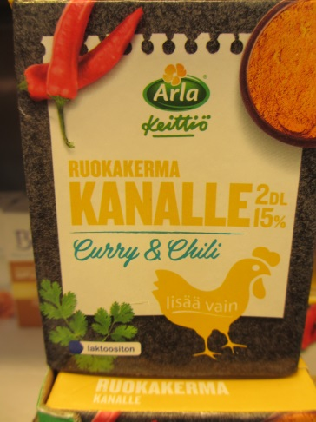 | kerma, muunnettu maissitärkkelys,mausteuutteet, suola, chili, luontainen aromi, stabilointiaineet (E 471, E 466) | arkipäiväinen, tuttua ja turvallista käyttää ei kuitenkaan välttämättä yllättävä makuelämys, perinteiset maut, helppoa kokkausta haluaville | 8,95 €/L | Citymarket, Prisma, K- market, Valintatalo
 | Arla, ruokakerma kalalle laktoositon | Tetra-Pak: 2 dl | 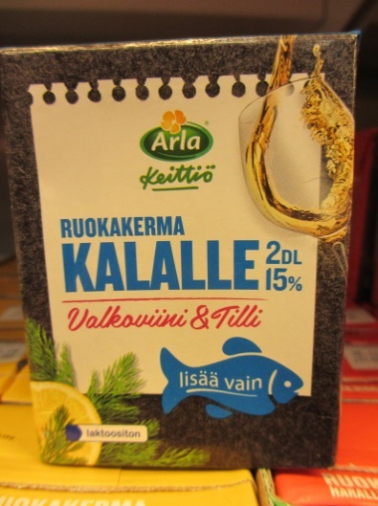 | kerma, valkoviiniuute, muunnettu maissitärkkelys, suola,stabilointiaineet (E 471, E 466), sitruuna-uute, tilli, luontaiset aromit | arkipäiväinen, tuttua ja turvallista käyttää ei kuitenkaan välttämättä yllättävä makuelämys, perinteiset maut, helppoa kokkausta haluaville | 8,95 €/L | Citymarket, Prisma, K- market, Valintatalo
 | Tämä tuote Puolassa, Garlic, basil, garlic&basil, tomato&garlic&basil |  | 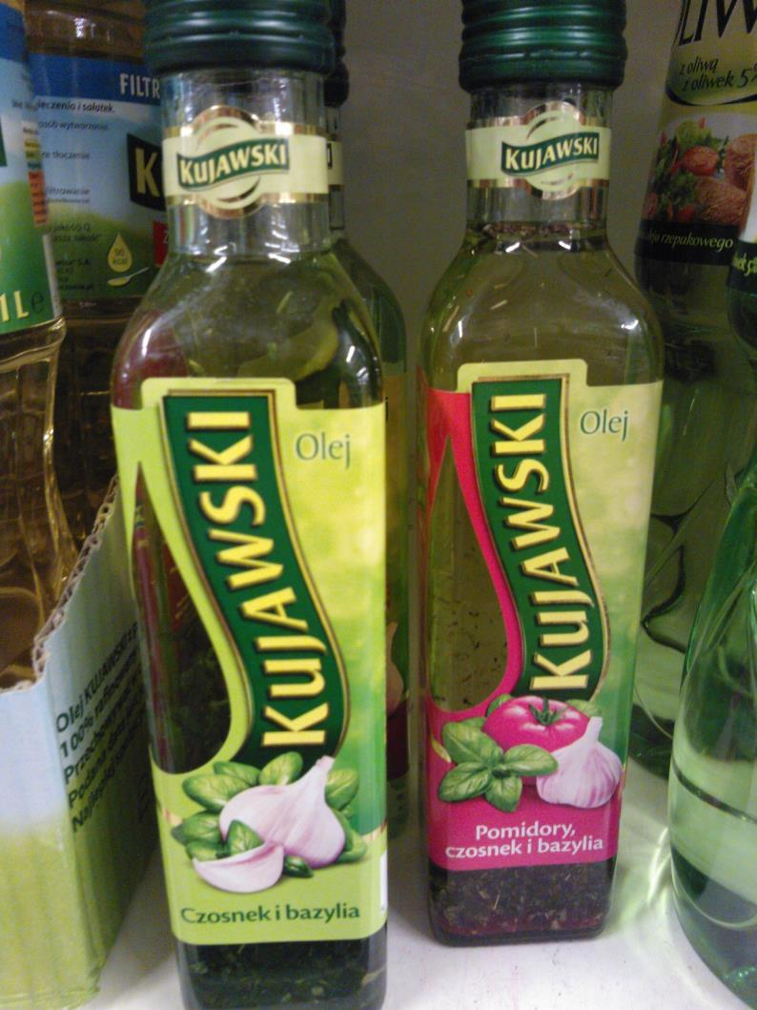
 | Essentialdressins.co.uk ei ole enää olemassa |  | 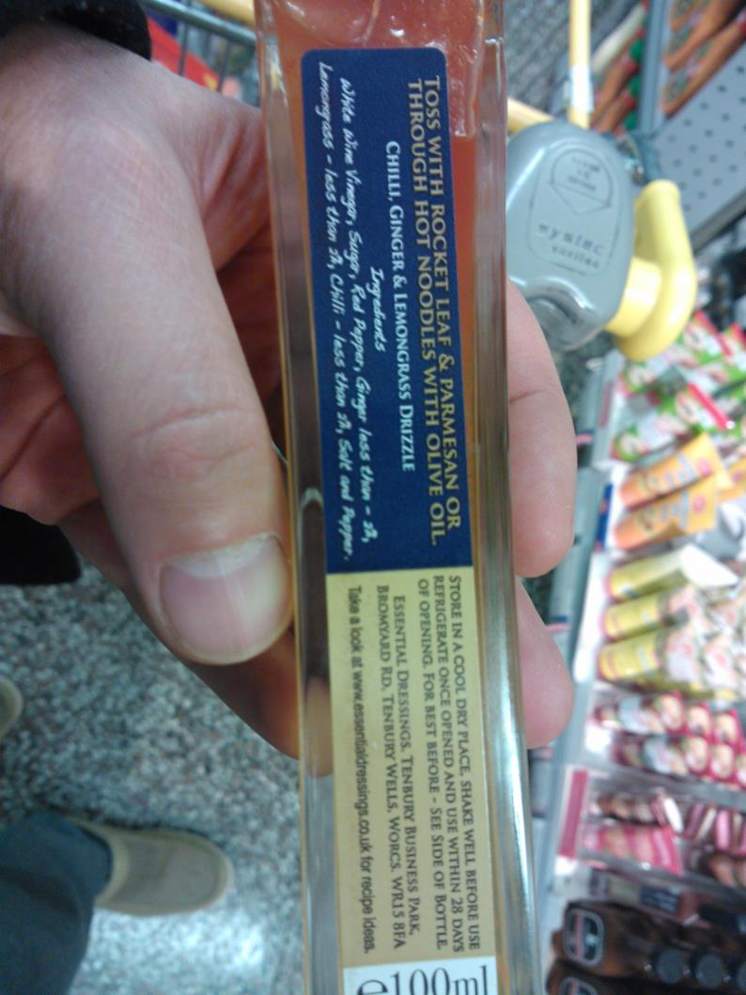 |  |  | yli 6€ 100ml | K-market manhattan

